(0) Ausfüll-Anleitung
Anleitung zum Ausfüllen dieses Dokuments Hinweis: Auf dieser Seite nichts eintragen - stattdessen die anderen Tabs dieses Dokuments verwenden

(0) Aufbau dieses Dokuments:

Dieses Dokument beinhaltet drei Tabs:

 |  | = dieser Tab | muss ausgefüllt werden | muss ausgefüllt werden

(1) Der Tab "Zulieferer-Bestätigung":

Der Tab "Zulieferer-Bestätigung" enthält Ihre Firmen- und Produkt-Daten sowie Ihre rechtlich bindende Unterschrift. Darüber hinaus enthält er die folgende "Zusammenfassung" Ihrer im Tab "Detaillierte Angaben" gemachten Einträge:

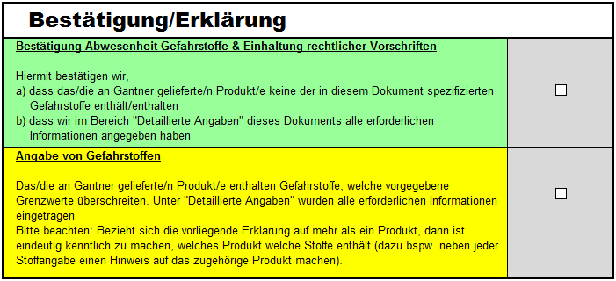
 |  |  |  | <-- Kreuzen Sie den grünen Kasten an, wenn …
1
 |  |  |  | … Sie unter "Detaillierte Angaben" in den grauen
 |  |  |  | Feldern nichts eintragen oder mit JA antworten mussten
2
 |  |  |  | … UND wenn Sie | mit JA beantwortet haben (falls zutreffend)
3
 |  |  |  | … UND wenn Sie mit NEIN beantwortet haben

 |  |  |  | … UND alle verbleibenden Felder/Fragen korrekt ausgefüllt haben

 |  |  |  | <-- Kreuzen Sie den gelben Kasten an …

 |  |  |  | … in allen anderen Fällen
1
2
3
 | Bitte nach unten scrollen, um zu sehen, worauf sich beziehen!

(2) Der Tab "Detaillierte Angaben":

1
 |  |  |  |  | (Gefahrstoffe)

2
 |  |  |  |  | (WEEE Richtlinie)

3
 |  |  |  |  | (Radioaktivität)

- Ende der Anleitung -

